Sheet1
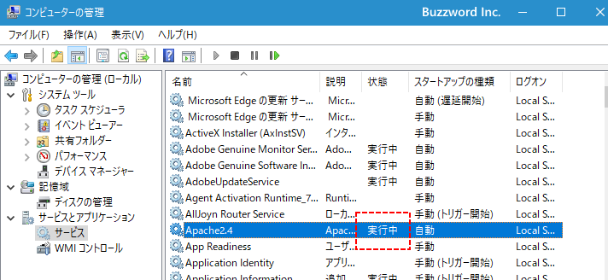
https://argrath.ub32.org/annex/2018/01/08-18.html

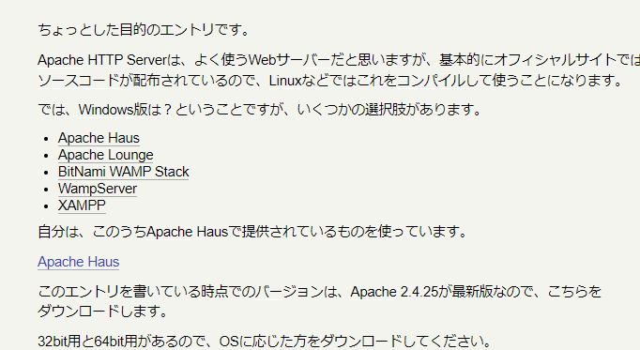

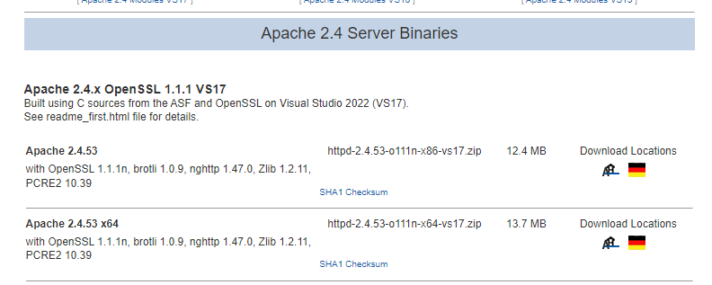

 |  |  |  |  |  | C:\Users\Y_ODAKA\Desktop\apatch
 |  |  |  |  |  | に展開
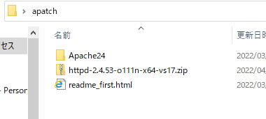

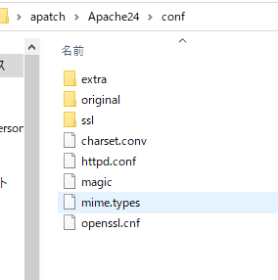

 |  |  |  |  | /Apache24

 |  |  |  |  | /Users/Y_ODAKA/Desktop/apatch/Apache24
 |  |  |  |  | に変更
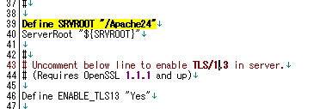

 |  |  |  |  | Cドライブ直下に置けば、変更不要か？
コマンドプロンプト
cd C:\Users\Y_ODAKA\Desktop\apatch\Apache24\bin
に移動
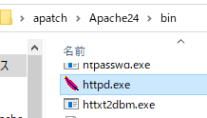
httpdコマンド
で実行 |  | もしくは

 |  |  |  |  | これを実行

 | http://localhost/
 | にアクセス
 | これが出たら成功
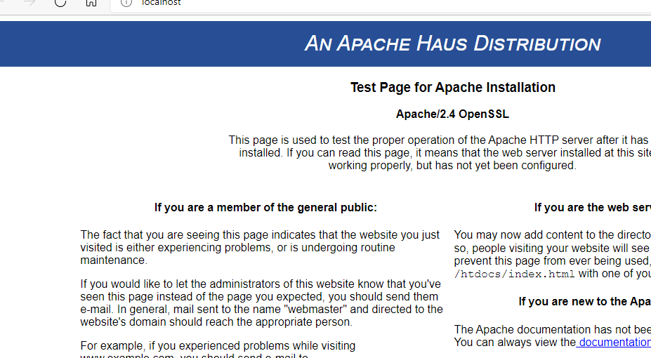

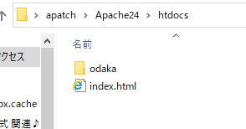

 |  |  |  | ここに追加したらいい

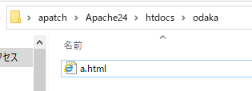

http://localhost/odaka/a.html

他PCからアクセス
ipアドレスが 192.168.3.7
の場合

http://192.168.3.7/odaka/a.html |  |  | ipアドレスはPC名でも行けるはず

参考URL
https://www.javadrive.jp/apache/install/index3.html#section2

コマンドプロンプトを管理者として起動し、「(Apacheをインストールしたディレクトリ)\Apache24\bin\」ディレクトリまで移動してから「httpd -k install」と実行して下さい。
httpd -k install
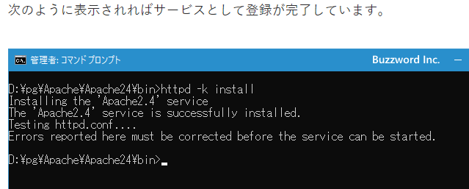

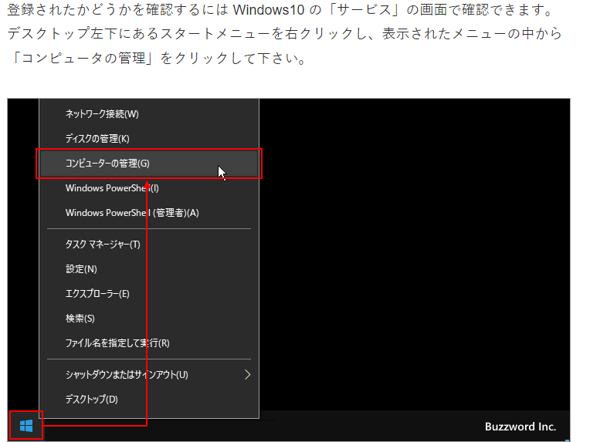

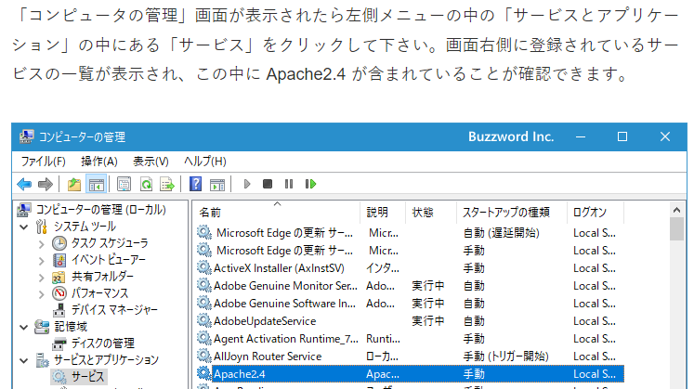

httpd -k start |  | 起動
httpd -k stop |  | 停止
httpd -k restart |  | 再起動
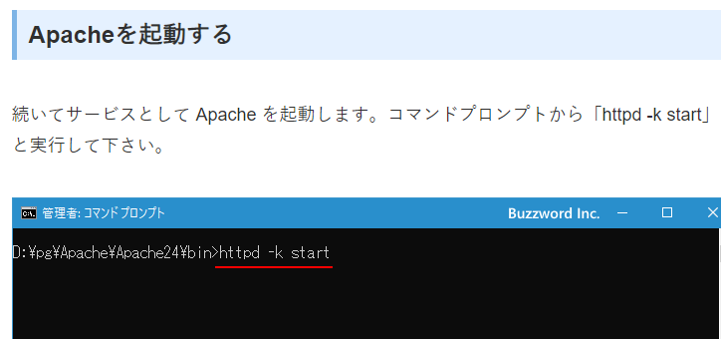

起動したかどうか確認

